Instruktion
 | Enkel mall Riskbedömning av arbetsmoment
Utfärdad: 2020-10
Uppdaterad: 2025-08
Information om användande av mallen
Mallen är tänkt att användas för riskbedömning av arbetsmoment i projektgenomförandet. Denna förenklade mall är tänkt för riskbedömning av enklare arbeten, t.ex. servicearbeten, eller för den som vill komma igång med riskbedömning på en enklare nivå. Inför ett nytt arbetsmoment genomförs en ny riskbedömning för att identifiera och värdera risker i arbetsmomentet, och åtgärder för att hantera riskerna identifieras. Mer information finns att läsa i Håll Nollans Arbetsmiljöguide Riskbedömning av arbetsmoment. Att använda mallen: Detta dokument innehåller en Enkel mall för riskbedömning och handlingsplan samt ett Register. Kopiera Mall-fliken för att påbörja en ny riskbedömning. Namnge fliken med nummer och arbetsmoment och fyll sedan i samma nummer registret för att få en överblick över genomförda riskbedömningar. Genomför och dokumentera riskbedömning och handlingsplan för åtgärder. När dokumentet är klart och genomgått av de som ska utföra momentet noteras namnen på de personer som deltagit.

Värdering av risker

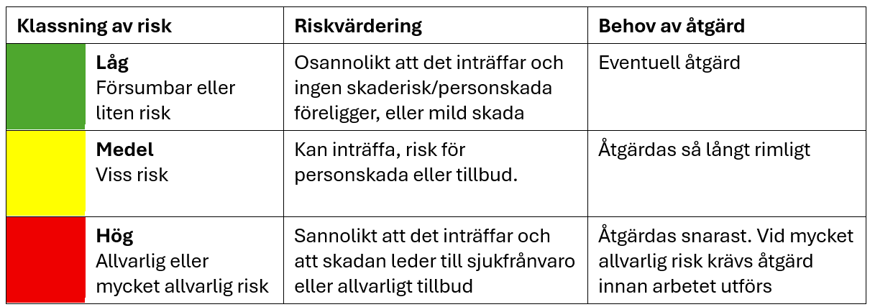

Välja åtgärder enligt åtgärdstrappan
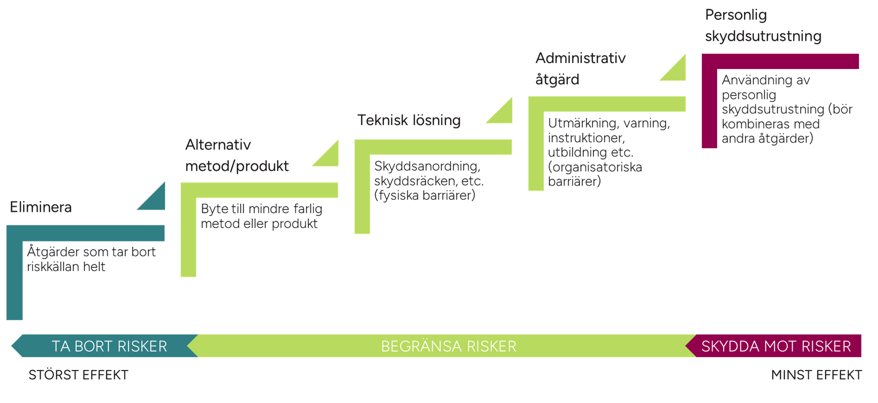

1. Eliminera: Åtgärder som tar bort riskkällan helt.
2. Alternativ metod/produkt: Byte till en mindre farlig metod eller produkt än det ursprungliga.
3. Teknisk lösning: Kan vara i form av skyddsanordning, skyddsräcken etc (fysiska barriärer)
4. Administrativ åtgärd: Utmärkning, varning och/eller administrativa åtgärder såsom instruktioner, utbildning etc (organisatoriska barriärer)
5. Personlig skyddsutrustning: Användning av personlig skyddsutrustning (bör kombineras med andra åtgärder)

